申請方法について
申請方法について(各種加算の請求については、必要書類提出後に行ってください）

・事業実施前に提出するもの
→「実施届」、「計画書」

・事業実施後（途中退去等含む）に提出するもの
→「実施状況届」、「報告書」

・利用者の区分変更等があった場合に提出するもの
→「変更届」

・新たに加算の対象者が増えた場合に提出するもの
→「実施届」、「計画書」（実施届、計画書ともに新たな加算の対象者の情報のみ記載）

・書類の作成の仕方について
申請に必要な書類をシートから選択し、必要事項を記入のうえ提出してください。
計画書または報告書の番号については、実施事業の番号とそれぞれ対応しています。

例）「設置費」を申請する場合、実施届の「設置費」の番号は「1-1」となっています。
「計画書」または「報告書」についても「1-1」とシート名に記載されているものを使用してください。
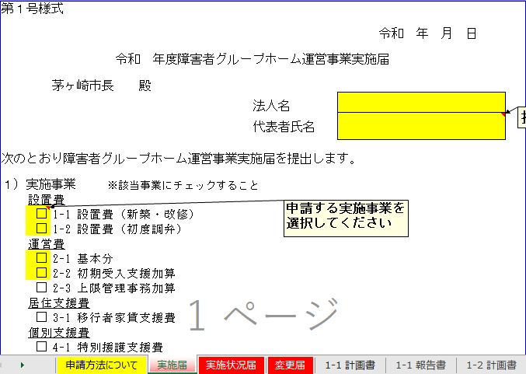

・書類の提出について
作成した書類は、郵送または窓口持参にてご提出ください。

